COSTO
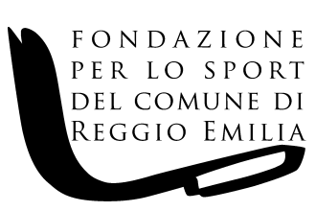

FONDAZIONE PER LO SPORT DEL COMUNE DI REGGIO EMILIA Via F.lli Manfredi n. 12/D - 42124 Reggio Emilia

COSTO COMPLESSIVO DEL PERSONALE A TEMPO INDETERMINATO E DETERMINATO NELL'ANNO 2020 ( riepilogo ai sensi dell'art. 17, comma 2 del D.Lgs. n. 33 del 14.03.2013)

NUMERO DIPENDENTI A TEMPO INDETERMINATO | NUMERO DIPENDENTI A TEMPO DETERMINATO | RETRIBUZIONE COMPLESSIVA | CONTRIBUTI INAIL SU RETRIBUZIONE COMPLESSIVA | CONTRIBUTI INPS SU RETRIBUZIONE COMPLESSIVA | CONTRIBUTI PREVIDENZA COMPLEMENTARE | TFR | COSTO COMPLESSIVO
8 | 2 | 263,842.41 | 1,546.93 | 70,687.16 | 75.42 | 21,518.93 | 357,670.85

